Enunt
Enunt: Se considera o aplicatie care realizeaza managementul quiz-urilor efectuate de un student. Punctajul unui quiz este cuprins intre 0 si 30. Lista de quiz-uri poate sa contina pana la 100 quiz-uri.
Lista de functionalitati contine si F12. Se cere sa se determine numarul de quiz-uri (MaxCounter) pentru care studentul a obtinut cel mai mare punctaj al sau. Daca nu s-au efectuat quiz-uri atunci MaxCounter este 0. Daca punctajul pentru fiecare quiz este 0 atunci MaxCounter este 0.

Considerăm implementarea metodei maxScoreQuiz() din clasa QuizService. Clasa QuizService conţine o referinţă la un Repository de Quiz-uri. Pentru fiecare quiz sunt precizate: id (String), noQuestions (int), correctAnswers (int).

/** * Determina numarul de quiz-uri din lista pentru care s-a obtinut punctajul maxim. * Punctajul unui quiz este curprins intre 0 si 30. Lista de quiz-uri poate sa contina pana la 100 quiz-uri. * * @return numarul de quiz-uri pentru care s-a studentul a obtinut cel mai mare punctaj al sau. * Daca nu s-au efectuat quiz-uri atunci se returneaza 0. * Daca punctajul pentru fiecare quiz este 0 atunci se returneaza 0. * @throws QuizException - daca datele de intrare nu sunt valide */ public int maxScoreQuizCounter() throws QuizException{ List<Quiz> quizList = allQuizzes();//preia din repository lista de quiz-uri int index = 0, countMax = 0, posMax = 0; if(quizList == null) throw new QuizException("null list"); if (quizList.size()==0) return 0; if (!repository.getValidator().validate(quizList)) throw new QuizException("data not valid"); while (index<quizList.size()){ if (quizList.get(index).getCorrectAnswers() > quizList.get(posMax).getCorrectAnswers()){ posMax=index; countMax=1; } else if (quizList.get(posMax).getCorrectAnswers() == quizList.get(index).getCorrectAnswers()) countMax++; index++; } if (quizList.get(posMax).getCorrectAnswers() == 0) return 0; else return countMax; }

Specificare
Date | X=(x_1; x_2; …; x_v) | quizList[i], i=1,n
preconditie | predicate(X) | 1. n - numarul de teste; n:[1, 100], n - numar natural;
 |  | 2. quizList - lista cu numarul de puncte acumulate pentru cele n teste; quizList[i]: [0, 30] - numar natural, i=1,n;

Rezultate | Z=(z_1; z_2; …; z_m) | maxScoreQuizCounter sau exceptie
postconditie | predicate(X,Z) | 1. maxScoreQuizCounter - numarul de teste pentru care s-a dat obtinut maxim de raspunsuri corecte; maxScoreQuizCounter - numar intreg; [(0<=maxScoreQuizCounter<=n si maxScoreQuizCounter = | { e|e=quizList[i], i=1,n; e=max; exista j a.i. quizList[j]=max, j=1,n; max>=quizList[i], i=1,n}|)] sau [maxScoreQuizCounter=0 si n=0]

 |  | 2. exceptie daca datele de intrare nu sunt valide

CFG-CC-Paths

public int maxScoreQuizCounter() throws QuizException{ List<Quiz> quizList = allQuizzes();//preia din repository lista de quiz-uri int index = 0, countMax = 0, posMax = 0; if(quizList == null) throw new QuizException("null list"); if (quizList.size()==0) return 0; if (!repository.getValidator().validate(quizList)) throw new QuizException("data not valid"); boolean flag=true; while (index<quizList.size()|| flag){ if (quizList.get(index).getCorrectAnswers() > quizList.get(posMax).getCorrectAnswers()){ posMax=index; countMax=1; } else if (quizList.get(posMax).getCorrectAnswers() == quizList.get(index).getCorrectAnswers()) countMax++; index++; } if (quizList.get(posMax).getCorrectAnswers() == 0) return 0; else return countMax; }
Cod sursa | CFG
 |  | Drumuri independente
 |  | 1 | 1,2,3,4T,5,20
 |  | 2 | 1,2,3,4F,6T,7,20
 |  | 3 | 1,2,3,4F,6F,8T,9,20
 |  | 4 | 1,2,3,4F,6F,8F,10F,17T,18,20
 |  | 5 | 1,2,3,4F,6F,8F,10F,17F,19,20 |  | ?? True sau false
 |  | 6 | 1,2,3,4F,6F,8F,10T,11T,12,13,16,10…,10F,17F,19,20
 |  | 7 | 1,2,3,4F,6F,8F,10T,11F,14T,15,16,10…,10F,17T,18,20
 |  | 8 | 1,2,3,4F,6F,8F,10T,11F,14F,16,10…,10F,17F,19,20

 |  |  | Obs. Drumurile 4 sau/și 5 pot fi acoperite de drumurile 6, 7 sau 8: drumul 4 e inclus în drumul 7, și drumul 5 în drumul 6 și 8

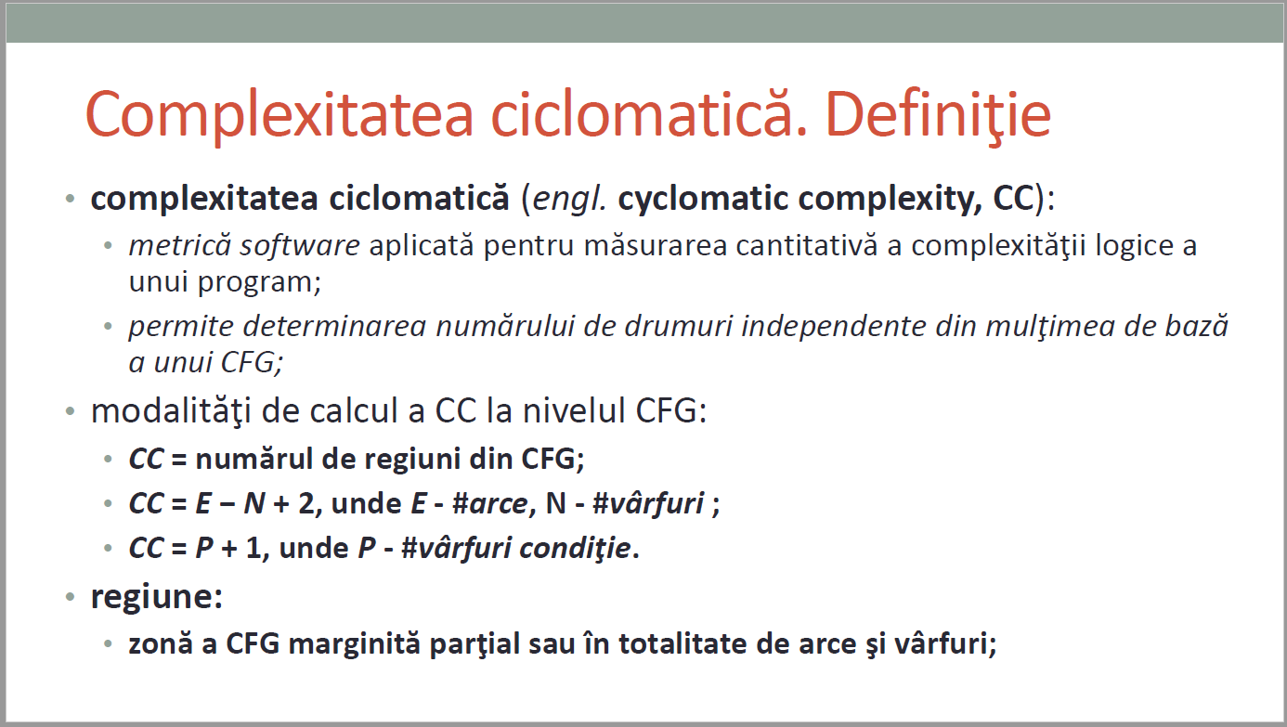
 |  | Complexitate ciclomatica
 |  | CC_1 = nr. regiuni = |  | 8
 |  | CC_2 = E - N + 2 = |  | =26-20+2=8
 |  | CC_3 = nr. conditii +1 = |  | =7+1=8

Coverage (sc, dc, cc, dcc, mcc)
No TC | input data |  | output data |  | Statement Coverage (sc) | Condition/Decision coverage (dc, cc, dcc, mcc) |  |  |  |  |  |  |  |  |  |  |  |  |  | Path coverage (apc) |  |  |  |  |  |  |  | Loop coverage (lc)
 |  |  |  |  |  | s4 |  | s6 |  | s8 |  | s10 |  | s11 |  | s14 |  | s17 |  | 1 | 2 | 3 | 4 | 5 | 6 | 7 | 8 | 0 | 1 | 2 | n-1 | n | n+1 | m<n
 | quizList.size() | quizList | maxScoreCounter (expected) | maxScoreCounter (actual result) |  | T | F | T | F | T | F | T | F | T | F | T | F | T | F
1 | -1 | null | exception: null list |  | 1,2,3,4,5,20 | * |  |  |  |  |  |  |  |  |  |  |  |  |  | * |  |  |  |  |  |  |  | *
2 | 0 | [] | 0 |  | 1,2,3,4,6,7,20 |  | * | * |  |  |  |  |  |  |  |  |  |  |  |  | * |  |  |  |  |  |  | *
3 | 1 | [("q1", 10, "Easy", 11)] | exception: data not valid |  | 1,2,3,4,6,8,9,20 |  | * |  | * | * |  |  |  |  |  |  |  |  |  |  |  | * |  |  |  |  |  | *
4 | 3 | [("q1", 10, "Easy", 9),("q2", 10, "Easy", 10),("q3", 10, "Easy", 8)] | 1 |  | 1,2,3,4,6,8,10,11,14,16,10,17,19,20 |  | * |  | * |  | * | * | * | * | * | * | * |  | * |  |  |  | * |  | * |  | * |  |  |  |  | *
5 | 1 | [("q1", 10, "Easy", 0)] | 0 |  | 1,2,3,4,6,8,10,11,14,15,16,10…,10,17,18,20 |  | * |  | * |  | * | * | * |  | * | * |  | * |  |  |  |  |  | * |  | * |  |  | * |  |  | *
6
7
8
9

 |  |  |  | S4 | quizList == null |  |  |  |  |  |  |  |  |  |  |  |  |  |  | Drumuri independente
 |  |  |  | S6 | quizList.size()==0 |  |  |  |  |  |  |  |  |  |  |  |  |  |  | 1 | 1,2,3,4T,5,20
 |  |  |  | S8 | repository.getValidator().validate(quizList) |  |  |  |  |  |  |  |  |  |  |  |  |  |  | 2 | 1,2,3,4F,6T,7,20
 |  |  |  | S10 | index<quizList.size() |  |  |  |  |  |  |  |  |  |  |  |  |  |  | 3 | 1,2,3,4F,6F,8T,9,20
 |  |  |  | S11 | quizList.get(index).getCorrectAnswers() > quizList.get(posMax).getCorrectAnswers() |  |  |  |  |  |  |  |  |  |  |  |  |  |  | 4 | 1,2,3,4F,6F,8F,10F,17T,18,20
 |  |  |  | S14 | quizList.get(posMax).getCorrectAnswers() == quizList.get(index).getCorrectAnswers() |  |  |  |  |  |  |  |  |  |  |  |  |  |  | 5 | 1,2,3,4F,6F,8F,10F,17F,19,20
 |  |  |  | S17 | quizList.get(posMax).getCorrectAnswers() == 0 |  |  |  |  |  |  |  |  |  |  |  |  |  |  | 6 | 1,2,3,4F,6F,8F,10T,11T,12,13,16,10…,10F,17F,19,20
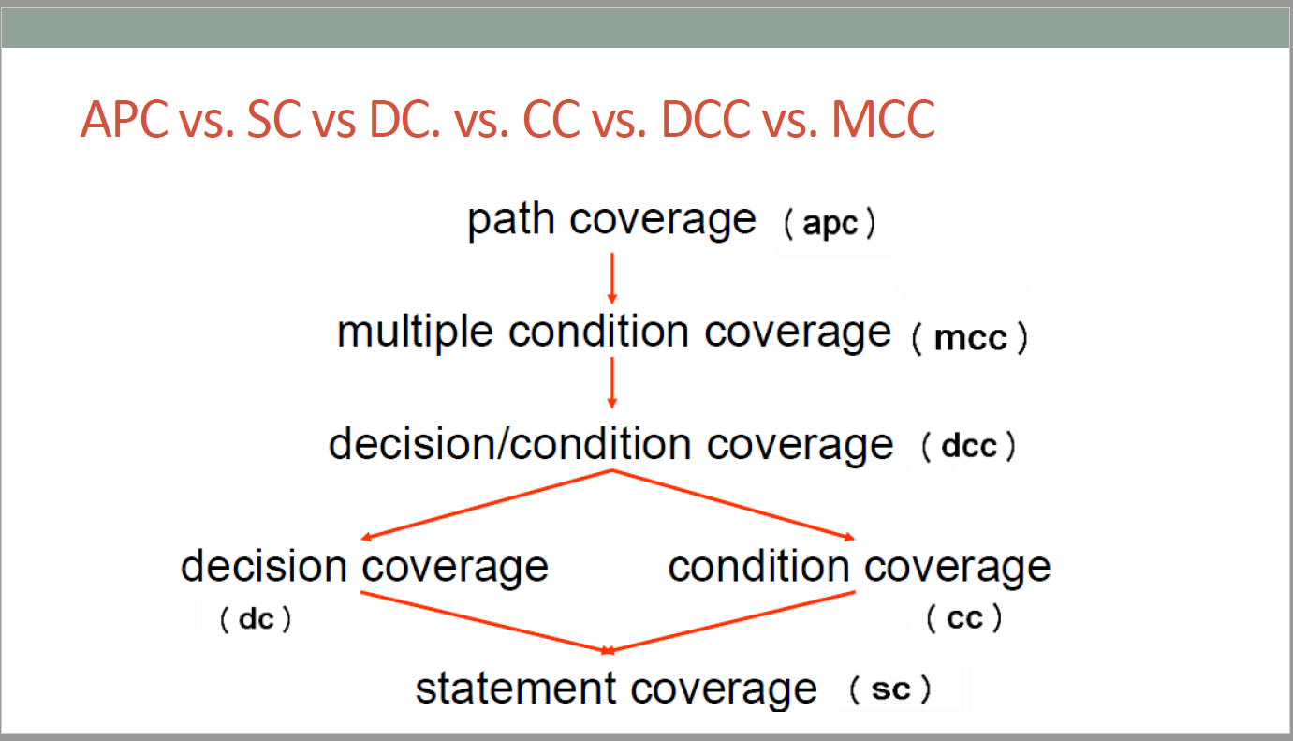
 |  |  |  |  |  |  |  |  |  |  |  |  |  |  |  |  |  |  |  | 7 | 1,2,3,4F,6F,8F,10T,11F,14T,15,16,10…,10F,17T,18,20
 |  |  |  |  |  |  |  |  |  |  |  |  |  |  |  |  |  |  |  | 8 | 1,2,3,4F,6F,8F,10T,11F,14F,16,10…,10F,17F,19,20

